Sheet1
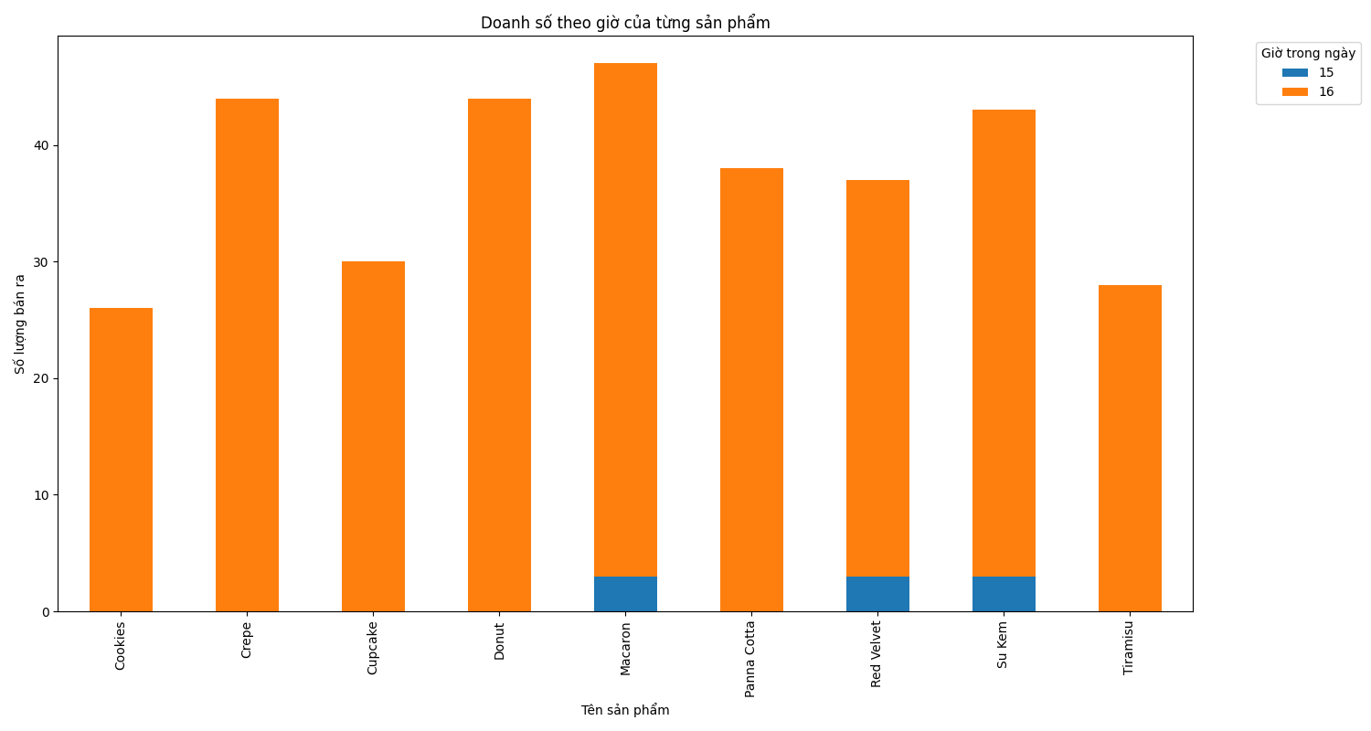
Danh sách sản phẩm và tổng số lượng bán của sản phẩm đó. Bỏ cột Khách hàng, SĐT, Thành tiền và Thời gian. Sắp xếp theo số lượng sản phẩm từ cao xuống thấp. Vẽ đồ thị dạng Bar của 10 sản phẩm bán chạy nhất.
Tên sản phẩm | Số lượng
Macaron | 47
Crepe | 44
Donut | 44
Su Kem | 43
Panna Cotta | 38
Red Velvet | 37
Cupcake | 30
Tiramisu | 28
Cookies | 26
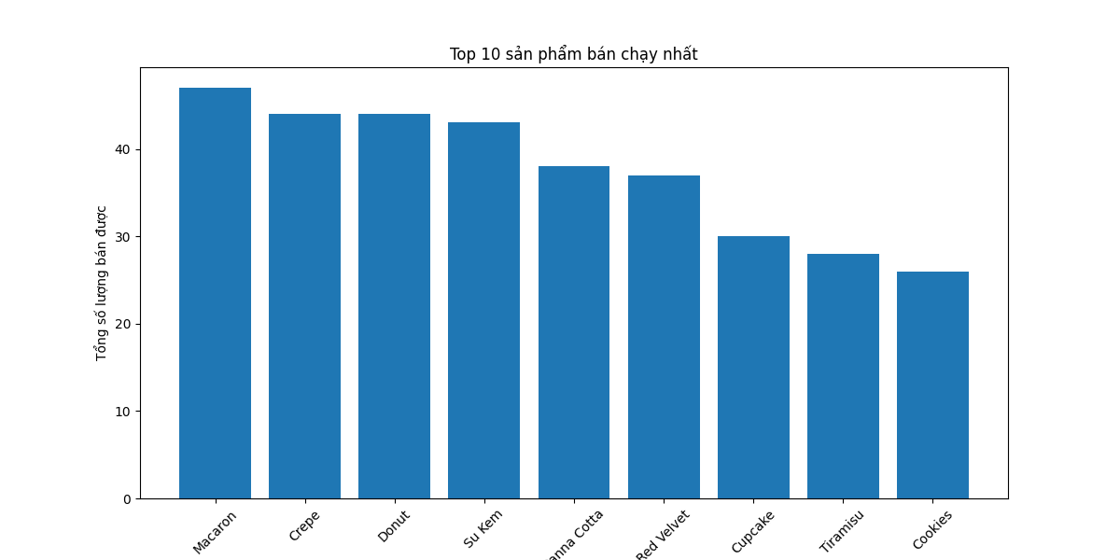

Danh sách sản phẩm có tổng giá trị bán hàng cao nhất (cột Thành tiền) xếp từ cao xuống thấp. Bỏ cột khách hàng, SĐT, Thời gian. Vẽ đồ thị dạng Bar của 1 sản phẩm có tổng giá trị bán hàng cao nhất
Tên sản phẩm | Tổng giá trị bán hàng
Red Velvet | 1665000
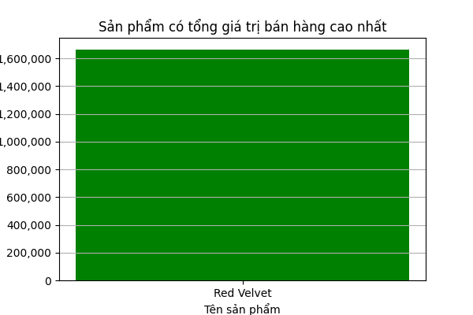

Danh sách khách hàng (sort theo số điện thoại) mua sắp nhiều nhất (Cột Thành tiền) xếp từ cao xuống thấp. Bỏ cột Đơn giá, Số lượng, Mã đơn hàng, Sản phẩm, Thời gian
SĐT | Tổng giá trị mua hàng
a | 7400000
353943783 | 225000
Danh sách khung giờ (mỗi 1 giờ tổng hợp 1 cột dữ liệu) bán tốt nhất (cột thành tiền) xếp từ cao xuống thấp. Vẽ đồ thị dạng Bar từ 6h sáng (mở cửa) đến 10h đêm (đóng cửa) doanh thu theo giờ
Giờ | Thành tiền
16 | 7400000
15 | 225000
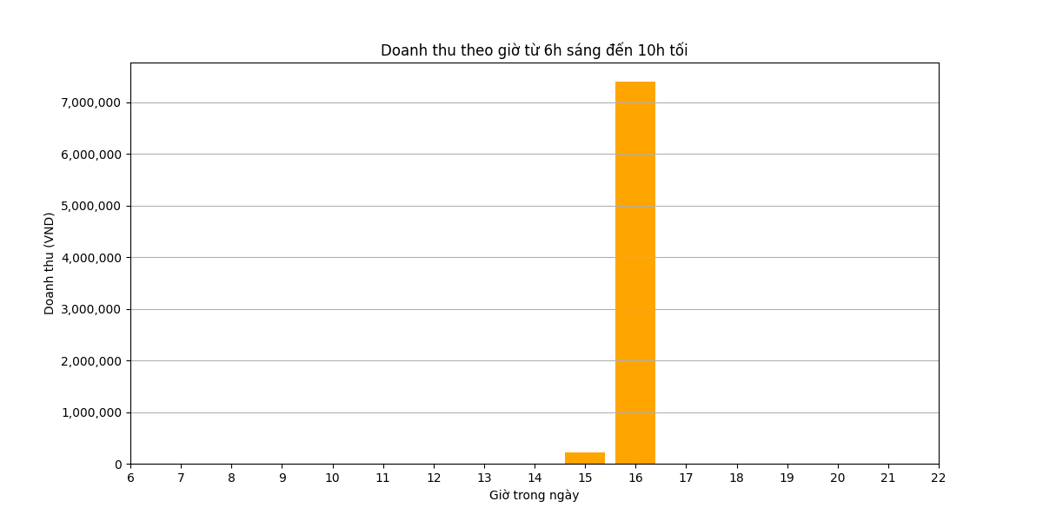

Danh sách sản phẩm bán chạy nhất (số lượng bán) trong khung giờ từ 6h sáng đến 8h sáng (trước giờ đi làm)
Tên sản phẩm | Số lượng
Danh sách sản phẩm bán chạy nhất (số lượng bán) trong khung giờ từ 4h chiều đến 7h tối (từ tan giờ làm đến trước giờ ăn tối)
Tên sản phẩm | Số lượng
Cookies | 26
Crepe | 44
Cupcake | 30
Donut | 44
Macaron | 44
Panna Cotta | 38
Red Velvet | 34
Su Kem | 40
Tiramisu | 28
o Trích trong danh sách bán hàng theo nhóm sản phẩm. Nhóm sản phẩm là sản phẩm có mã sản phẩm 2 ký tự đầu tiên giống nhau. Ví dụ CFxxx là mã Café; KMxxx là mã sản phẩm của Kem. Vẽ đồ thị dạng Bar doanh thu của các nhóm sản phẩm. (Xếp thứ tự theo anphabet mã sản phẩm)
Nhóm sản phẩm | Thành tiền
CC | 450000
CK | 650000
CR | 1320000
DN | 660000
MC | 470000
PN | 570000
RV | 1665000
SK | 860000
TR | 980000
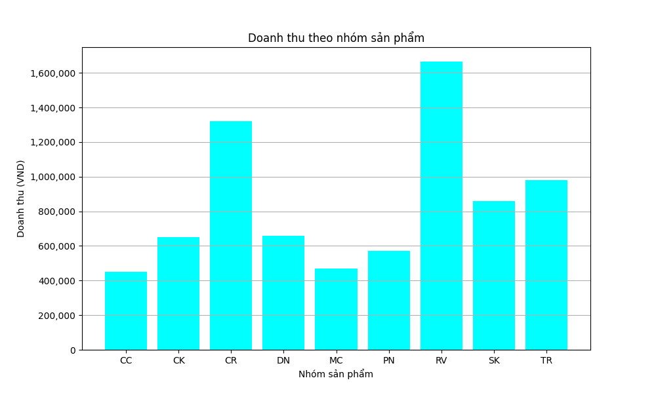

Trong từng nhóm sản phẩm, vẽ đồ thị dạng Pie (theo phần trăm) doanh thu của các sản phẩm trong cùng nhóm.
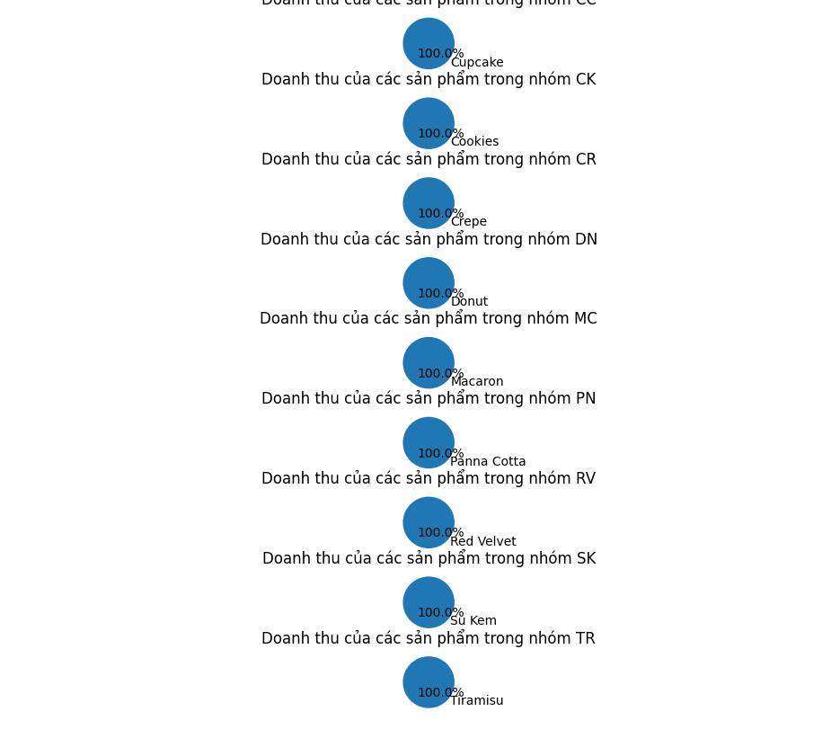

Vẽ đồ thị bar theo thời gian (một giờ một cột) của doanh số từng sản phẩm.
Tên sản phẩm | 15 | 16
Cookies | 0 | 26
Crepe | 0 | 44
Cupcake | 0 | 30
Donut | 0 | 44
Macaron | 3 | 44
Panna Cotta | 0 | 38
Red Velvet | 3 | 34
Su Kem | 3 | 40
Tiramisu | 0 | 28

